Лист1
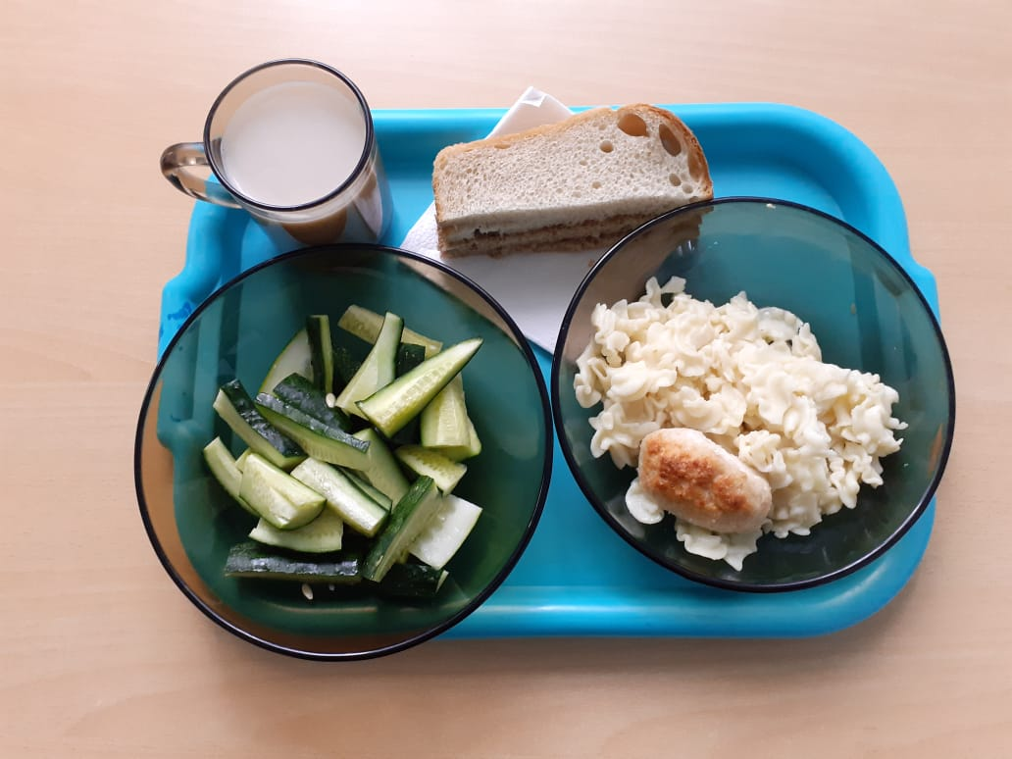
Школа | МБОУ ООШ №25 имени В.В.Буракова станицы Баракаевской |  |  | Отд./корп |  |  |  | День | 24.09.2021г

Прием пищи | Раздел | № рец. | Блюдо | Выход, г | Цена | Калорийность | Белки | Жиры | Углеводы

1-4 классы | Закуска |  | Огурцы свежие | 70 |  | 7.86 | 0.49 | 0.07 | 1.32
 | Гор.блюдо | 297 | Фрикадельки из кур | 60 |  | 135.80 | 6.86 | 10.24 | 4.05
 | Гарнир | 203 | Макаронные изделия отварные с маслом | 110 |  | 155.16 | 4.14 | 5.00 | 23.40
 | Напиток | 379 | Кофейный напиток на молоке | 200 |  | 92.90 | 2.90 | 2.50 | 14.70
 | Хлеб |  | Хлеб пшеничный | 31 |  | 94.14 | 2.70 | 0.34 | 20.06
 | Хлеб |  | Хлеб ржаной йодированный | 28 |  | 51.20 | 1.66 | 0.30 | 10.46
 |  |  |  |  | 31.31 | 153.20 | 7.75 | 0.71 | 31.84
5-9 классы | Закуска |  | Огурцы свежие | 70 |  | 11.25 | 0.70 | 0.10 | 1.89
 | Гор.блюдо | 297 | Фрикадельки из кур | 60 |  | 210.57 | 9.84 | 16.18 | 6.40
 | Гарнир | 203 | Макаронные изделия отварные с маслом | 110 |  | 210.48 | 5.79 | 8.20 | 28.38
 | Напиток | 379 | Кофейный напиток на молоке | 200 |  | 92.90 | 2.90 | 2.50 | 14.70
 | Хлеб |  | Хлеб пшеничный | 32 |  | 121.20 | 4.05 | 0.52 | 28.09
 | Хлеб |  | Хлеб ржаной | 26 |  | 61.44 | 2.00 | 0.36 | 12.56
 |  |  |  |  | 28.21р. | 707.84 | 15.44 | 27.86 | 92.02
Завтрак | Закуска |  | Огурцы свежие | 55 |  | 11.25 | 0.70 | 0.10 | 1.89
сотрудники | Гор.блюдо | 297 | Фрикадельки из кур | 60 |  | 210.57 | 9.84 | 16.18 | 6.40
 | Гарнир | 203 | Макаронные изделия отварные с маслом | 110 |  | 210.48 | 5.79 | 8.20 | 28.38
 | Напиток | 379 | Кофейный напиток на молоке | 200 |  | 92.90 | 2.90 | 2.50 | 14.70
 | Хлеб |  | Хлеб пшеничный | 32 |  | 121.20 | 4.05 | 0.52 | 28.09
 | Хлеб |  | Хлеб ржаной | 26 |  | 61.44 | 2.00 | 0.36 | 12.56

 |  |  |  |  | 27.33р. | 707.84 | 11.84 | 27.86 | 92.02

